Fahne
Hilfe
Beispiele
Autor
Projekttitel | 40 | < Hier den Projekttitel eingeben >
Fahnenformulierung |  | Das Projekt => < Hier den Projekttitel eingeben > <= wird nur dann ein Erfolg wenn:
Beteiligte: | 38 | < Hier die Teilnehmer eingeben >
Datum: |  | 2016-06-01

 | Nr. | Text | Maßnahme
 | 1 | Bedingung 1
 | 2 | Bedingung 2
 | 3 | Bedingung 3
 | 4 | Bedingung 4
 | 5 | Bedingung 5
 | 6 | Bedingung 6
 | 7 | Bedingung 7
 | 8 | Bedingung 8
 | 9
 | 10
 | 11
 | 12
 | 13
 | 14
 | 15
 | 16
 | 17
 | 18
 | 19
 | 20

Hilfe
zurück
Beispiele
Autor
Fahnenbildung

Anwendung
Theorie

Anwendung dieses Tools:
Dieses Programm soll Ihnen als Anwender dabei helfen, die Technik der Fahnenbildung leichter einzusetzen.

Link
So gehen Sie vor:
1. Projekttitel eingeben Tragen Sie in das Feld "I2" den Titel des Projekts, für das Sie die Fahne erstellen möchten, ein.

Link
2. Teilnehmer eingeben Tragen Sie in das Feld "I4" die Teilnehmer ein, die an der Fahnenbildung beteiligt sind.

Link
3. Datum ggf. anpassen Ändern Sie ggf. in Feld "I5" das Datum ab

Link
4. Bedingungen erfassen und eintragen Diskutieren Sie mit Ihren Teilnehmern die Bedingungen für die Fahne und tragen Sie diese in die Felder "I8 - I27"

5. Einzelne Bedingungen wieder durchstreichen Bei Bedarf können Sie einzelne Bedingungen, die wieder zurückgezogen wurden, als durchgestrichen markieren.

6. Einzelne Bedingungen hervorheben Bei Bedarf können sie einzelne Bedingungen, die Ihnen besonders wichtig erscheinen, FETT markieren

Link
7. Einträge sortieren Vor den jeweiligen Einträgen stehen fortlaufende Nummern. Ändern Sie diese Nummern so ab, dass die Einträge die gewünschte Reihenfolge bekommen. Jetzt klicken Sie im Namensfeld von Excel auf den Pulldownpfeil ganz rechts und wählen den Namen Bedingungen. Danach klicken Sie auf den Menüpunkt: DATEN und dann auf sortieren. Zum Schluss noch OK drücken. Oder klicken Sie auf den Link =>

Bedingungen erfassen - Sie können nur Zellen markieren, in die auch Texte oder Zahlen eingegeben werden sollen. - Bitte beachten Sie, dass für jede Fahne maximal 20 Bedingungen erfasst werden können. Wenn Sie im Rahmen der Diskussion feststellen, dass Sie mehr Bedingungen erfassen möchten, dann prüfen Sie bitte, ob es nicht sinnvoller wäre, für einzelne Bedingungen eine eigene Fahne zu erstellen. - Die Länge der Bedingungen ist aus technischen Gründen auf 130 Zeichen begrenzt. Es erfolgt eine Warnung, wenn die eingegebene Bedingung länge ausfällt.

Eine Maßnahme / einen Verantwortlichen / Kümmerer erfassen (optional) Oftmals lassen sich aus den gebildeten Fahenbedingungen direkt oder indirekt Arbeitsaufträge ableiten. In der Spalte "Maßnahme" kann jetzt hierfür der entsprechende Eintrag eingegeben werden.

Office Version Diese Datei wurde erstellt unter der Office Version 2010. Bei der Verwendung mit älteren Office Versionen kann es ggf. zu Fehlfunktionen kommen.

Fahnenbildung, die Theorie

Die Bildung von Fahnen hat das Ziel, gemeinsam in einer Gruppe Bedingungen auszuformulieren, die zu einer möglichst einheitlichen und umfänglichen Liste zusammen gestellt werden sollen (Konsensbildung).
Die erste Zeile enthält den Anfang einer These für ein zu behandelndes Problem, z.B. „Das Projekt "Herstellung einer Verpackungsmaschine" wird nur ein Erfolg wenn:
Alle folgenden Zeilen sind kurze Bedingungen, welche die Teilnehmer an den Lösungsvorschlag stellen wollen.
Die Bedingungen werden zunächst von oben nach unten in der Reihenfolge eingetragen, in der die Teilnehmer sie vorgeschlagen haben. Einschieben oder Nach-Unten-Rücken bleibt der späteren Überarbeitung überlassen. Die Reihenfolge soll bewusst auch noch später als grobes Maß für die relative Dringlichkeit dienen, welche die Teilnehmer des Projekts für die jeweilige Bedingung empfanden.
Bedingungen können jedoch (sichtbar, also etwa mit Durchstreichen) zurückgezogen oder auch durch den Autor oder in Übereinstimmung aller Teilnehmer umformuliert werden. Dies kommt im Interesse des Gesamtziels "Konsensbildung" sogar häufig vor und sollte gefördert werden. Dabei sind sowohl Verschärfungen „wir wollen für das Projekt nur Maschinen verwenden, mit denen wir selber schon Erfahrung gesammelt haben“ anstelle „wir wollen bekannte Maschinen verwenden“ als auch Aufweichungen „am Ende muss sich das Projekt rechnen“ anstelle von „das Projekt muss sich zu jedem Zeitpunkt selbst aus eigenen Mitteln finanzieren“ zulässig. In diesen Diskussionen wird am meisten Wissen geteilt und gleichzeitig neues Wissen geschaffen.
Bedingungen sollen konkret, kurz und soweit wie möglich als Ausschlussforderungen formuliert werden. Dafür greift derjenige, der die nächste Bedingung nennt, die letzte oder alle bereits genannten auf und schließt seine Bedingung daran an.
Um die Bedingungen später besser überprüfen zu können ist es sinnvoll, möglichst "harte" und eindeutige Formulierungen zu verwenden. Also verwenden Sie etwa: Das Projekt „muss“ bis zum xx.xx.xxxx fertig sein, anstatt von „soll“ bis zum xx.xx.xxxx fertig sein.
Ein großer Vorteil der Fahnenbildung besteht darin , das vorhandene Fahnen für spätere Projekte gespeichert und ggf. modifiziert weiter verwendet werden können.

Weitere Informationen zur Fahnenbildung finden Sie unter:
http://de.wikipedia.org/wiki/Fahnenbildung

Beispiel
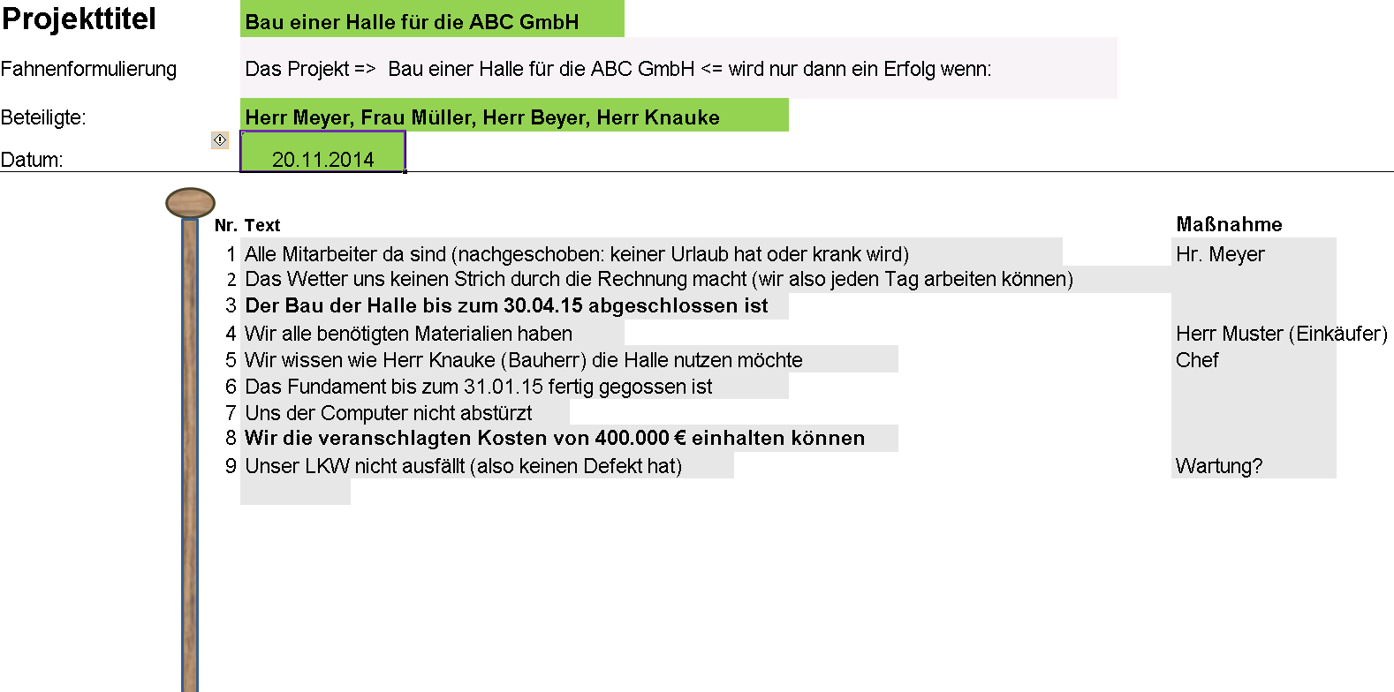
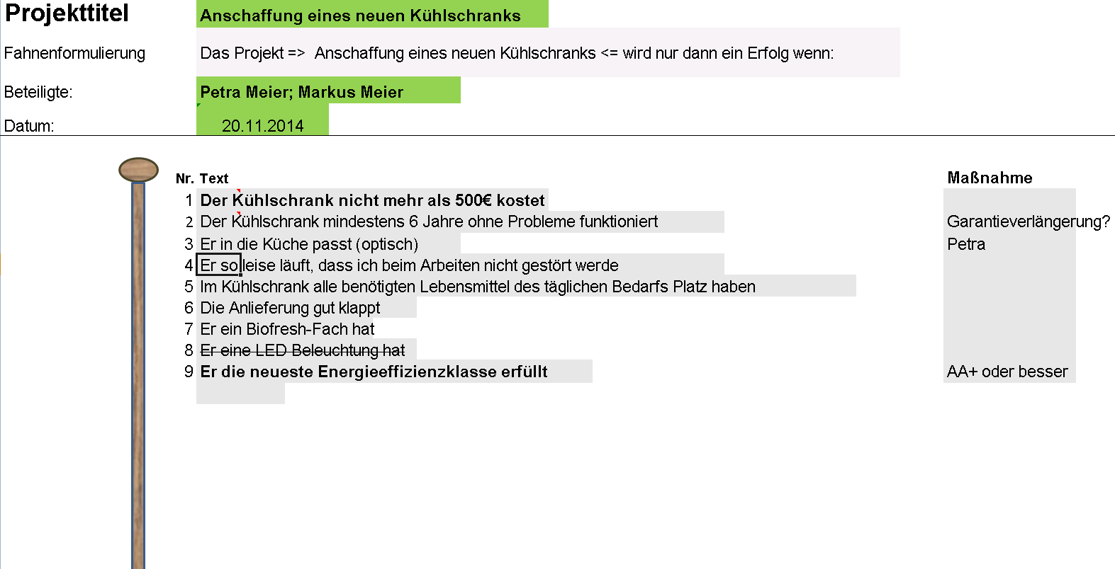
Hilfe
zurück
Autor

Hier finden Sie zwei Beispielfahnen:

Autor
Hilfe
Beispiel
zurück

Haftungsausschluss Für die Nutzung der enthaltenen Informationen oder die fehlerfreie Funktion dieses Programms oder Schäden, die durch dessen Nutzung entstanden sind wird keine Haftung übernommen. Der Benutzer ist für eventuell entstehende Schäden alleine verantwortlich.

